Plantilla Esperada
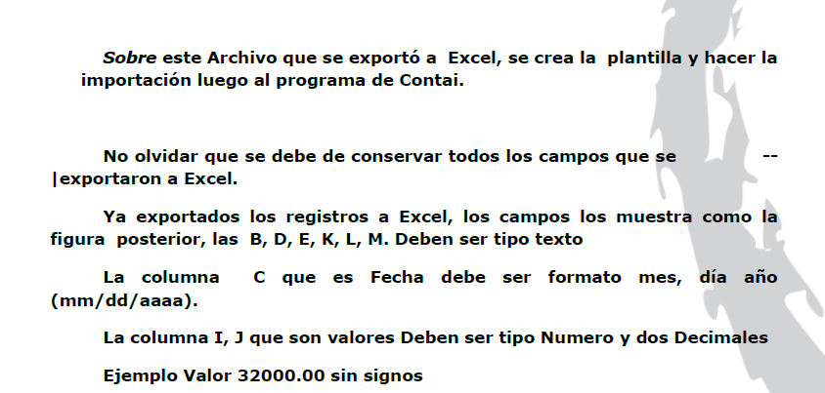
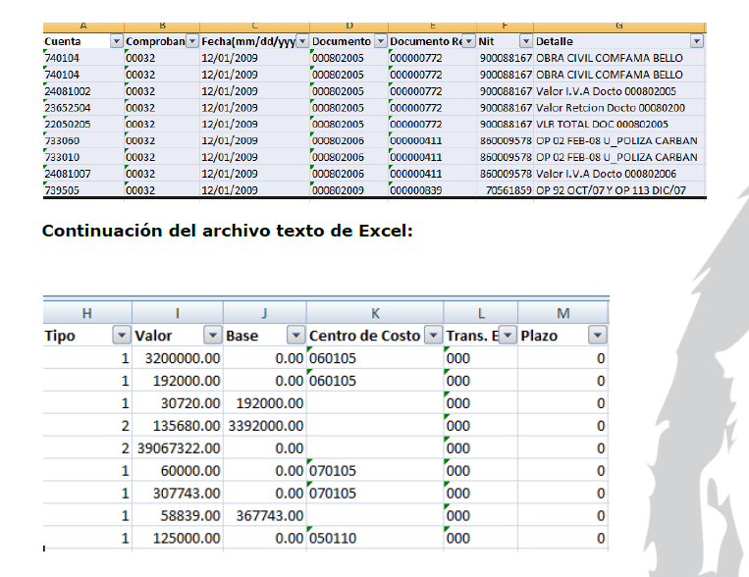
Explicación de como Alimentar los Registros Contables

Cada factura se debe organizar en 7 Registros Contables tomando como base la pestaña que dice INFORME INICIAL, ya que en esta pestaña se encuentra la manera como me suministran la informacon mensualmetne , denominamos factura al numero de documento , en el ejemplo que relaciono a continuacion explico con dos facturas o documentos las cuales son las dos primeras del archivo inicial la numero 015711349 y la 015711516, como se debe diligenciar los registros y asi se debe hacerce para el resto de facturas que faltan.

Cuenta | Comprobante | Fecha(mm/dd/yyyy) | Documento | Documento Ref. | Nit | Detalle | Tipo | Valor | Base | Centro de Costo | Trans. Ext | Plazo
14350504 | 00004 | 12/01/2014 | 015711349 | 015711349 | 1037601919 | COMPRA GRAVADA | 1 | 76013.00 | 0.00 | 01 |  | 0
14350505 | 00004 | 12/01/2014 | 015711349 | 015711349 | 900340455 | COMPRA EXCLUIDA | 1 | 0.00 | 0.00 | 01 |  | 0
14350506 | 00004 | 12/01/2014 | 015711349 | 015711349 | 900340455 | COMPRA EXENTA | 1 | 262991.00 | 0.00 | 01 |  | 0
24081001 | 00004 | 12/01/2014 | 015711349 | 015711349 | 900340455 | IVA DESCONTABLE | 1 | 12162.00 | 76013.00 |  |  | 0
220501 | 00004 | 12/01/2014 | 015711349 | 015711349 | 900340455 | PROVEEDOR DE MERCANCIA | 2 | 351166.00 | 0.00 |  |  | 0
129505 | 00004 | 12/01/2014 | 015711349 | 015711349 | 900340455 | APORTES COOPERATIVA | 1 | 3390.04 | 0.00 |  |  | 0
233595 | 00004 | 12/01/2014 | 015711349 | 015711349 | 900340455 | APORTES COOPERATIVA | 2 | 3390.04 | 0.00 |  |  | 0
14350504 | 00004 | 12/01/2014 | 15711516 | 15711516 | 900340455 | COMPRA GRAVADA | 1 | 434222.96 |  | 01 |  | 0
14350505 | 00004 | 12/01/2014 | 15711516 | 15711516 | 900340455 | COMPRA EXCLUIDA | 1 | 1296985.99 |  | 01
14350506 | 00004 | 12/01/2014 | 15711516 | 15711516 | 900340455 | COMPRA EXENTA | 1 | 0.00 | 0.00 | 01 |  | 0
24081001 | 00004 | 12/01/2014 | 15711516 | 15711516 | 900340455 | IVA DESCONTABLE | 1 | 69476.00 |  |  |  | 0
220501 | 00004 | 12/01/2014 | 15711516 | 15711516 | 900340455 | PROVEEDOR DE MERCANCIA | 2 | 1800684.95 |  |  |  | 0
129505 | 00004 | 12/01/2014 | 15711516 | 15711516 | 900340455 | APORTES COOPERATIVA | 1 | 17312.0895 | 0.00 |  |  | 0
233595 | 00004 | 12/01/2014 | 15711516 | 15711516 | 900340455 | APORTES COOPERATIVA | 2 | 17312.0895 | 0.00 |  |  | 0

Descripción de como se alimentara el archivo

Cuenta
14350504 | codigo de la columna gravado que esta en el archivo
14350505 | Codigo de la Columna Exluido
14350506 | Codigo de la columna Exenta
24081001 | Codigo de la columna IVA
220501 | Codigo de la columna Costo Total
129505 | No esta en el archivo inicial pero cada factura asociada al proveedor Juan Pablo Silva la debe tener
233595 | No esta en el archivo inicial pero cada factura asociada al proveedor Juan Pablo Silva la debe tener

Comprobante
4 | Siempre es 004 ya que para el sistema contable este numero es el que se utiliza para registrar las compras

Fecha | Como puedes ver el Informe inicial organiza los datos asi dd/mm/aaaa pero el sistema contable me exige que sea mm/dd/aaaaa

Documento
015711349 | Es el numero de la factura

Documento Ref
015711349 | Es el numero de la factura

Nit

1037601919 | Como puedes observar el archivo inicial no trae el NIT solo trae el nombre del proveedor la idea es que vayas a la pestaña que cree en este archivo "Base de Datos Proveedores" y que de ahí alimentes el NIT

Detalle
Siempre Sera este:

14350504 | COMPRA GRAVADA
14350505 | COMPRA EXCLUIDA
14350506 | COMPRA EXENTA
24081001 | IVA DESCONTABLE
220501 | PROVEEDOR DE MERCANCIA
129505 | APORTES COOPERATIVA
233595 | APORTES COOPERATIVA X PAGAR

Tipo

Siempre sera Este

14350504 | 1
14350505 | 1
14350506 | 1
24081001 | 1
220501 | 2
129505 | 1
233595 | 2

Valor

14350504 | Es el codigo de la columna gravado que esta en el archivo
14350505 | Codigo de la Columna Exluido
14350506 | Codigo de la columna Exenta
24081001 | Codigo de la columna IVA
220501 | Codigo de la columna Costo Total
129505 | Se calcula sumando el valor de las cuentas (14350504+14350505+14350506)*1%
233595 | Se calcula sumando el valor de las cuentas (14350504+14350505+14350506)*1%

Base

La base se calcula solo en la cuenta 24081001

24081001 | se calcula dividiendo el valor de la cuenta 24081001/0.16

Centro de Costos

Solo se calcula para las siguientes cuentas y siempre es 1

14350504 | 01
14350505 | 01
14350506 | 01

Trans. Ext

No se diligencia nada

Plazo

Siempre es 0

Especificaciones Tecnicas

La plantilla debera quedar elaborada cumpliendo con las siguientes especificaciones:

